②
記載例
別記第１号様式（第１条関係）

麻薬卸売業者免許申請書

※③
麻薬業務所 |  |  |  |  |  |  | 所在地 |  |  | 高知市丸ノ内1丁目2番20号

※④
 |  |  |  |  |  |  | 名称 |  |  | 株式会社けんちょう 高知営業所

昭和の場合「１」、平成の場合「２」、令和の場合「３」と記載してください。
薬機法の規定による 許可の番号 |  |  |  |  |  |  | 第 | A-○○○○ |  |  | 号 | 許可の 年月日 | 1.昭和 2.平成 3.令和 | △ | 年 | △ | 月 | △ | 日
 |  |  |  |  |  |  |  |  |  |  |  |  | 1
申請者（法人にあつては、その業務を行う役員を含む。）の欠格条項 |  |  | (1) | 法第51条第１項の規定により免許を取り消されたこと。 |  |  |  |  |  |  |  |  | 全員なし
 |  |  | (2) | 罰金以上の刑に処せられたこと。 |  |  |  |  |  |  |  |  | 全員なし
該当がない場合は
「なし」と記載してください。
複数名いる場合には、
「全員なし」と記載してください。
 |  |  | (3) | 医事又は薬事に関する法令又はこれに基づく処分に違反したこと。 |  |  |  |  |  |  |  |  | 全員なし
 |  |  | (4) | 暴力団員による不当な行為の防止等に関する法律第２条第６号に規定する暴力団員又は同号に規定する暴力団員であつたこと。 |  |  |  |  |  |  |  |  | 全員なし
 |  |  | (5) | (4)に規定する者に事業活動を支配されていること。 |  |  |  |  |  |  |  |  | 全員なし
新規申請の方は業務開始日を記載してください。
備考 |  |  | 令和○年○月○日より業務開始
上記のとおり、免許を受けたいので申請します。

開設者の住所・氏名（法人の場合は主たる事務所の所在地並びに名称及び代表者名）を記載してください。
※⑤
 | 令和 | ○ | 年 | ○ | 月 | ○ | 日
 |  |  |  |  |  |  |  | 住 所 | 法人にあつては、主 たる事務所の所在地 |  |  | 高知市丸ノ内1丁目2番20号 高知城ﾋﾞﾙ6F

※⑥
 |  |  |  |  |  |  |  | 氏 名 | 法人にあつては、 名 称 |  |  | 株式会社県庁調剤薬局 代表取締役 高知 太郎
 | 高知県知事 濵田 省司 様

☆注意事項☆
・申請書裏面を診断書として使用しないこと。
・県証紙は重ならないよう、貼付位置に貼り付けて提出すること。
・枠内に楷書で記入すること。崩した文字は読み取りができない場合があるため事務手続に時間を要することがあります。
・新規申請の際は、備考欄に業務開始日（免許証が必要になる日）を記載すること。
・継続申請の際は、記載例と免許証見本の番号を参考に申請書を記載すること。現免許証の記載内容に変更がある場合は記載事項変更届にて一旦免許内容の変更を行うこと。
・住所地が高知県内の場合、県名の記載は必要ありませんが、県外の場合は都道府県名も記載してください。
・住所欄に郵便番号の記載は不要です。
・申請書の記載漏れや不備、県証紙の未貼付等がある場合は事務手続に時間を要することがあります。
県証紙貼付位置

県証紙貼付位置

県証紙貼付位置

④
平成の場合「１」、令和の場合「２」と記載してください。
記載例
別記第５号様式（第５条関係）

 |  |  |  |  | 麻薬卸売業者免許証記載事項変更届
※①
※②
許 可 又 は 免 許 の 番 号 |  |  |  |  |  |  | 第 | 123456789 |  |  | 号 | 許可又は免 許の年月日 |  |  | 1.平成 2.令和 |  | 6 | 年 | 1 | 月 | 1 | 日
 |  |  |  |  |  |  |  |  |  |  |  |  |  |  | 2
変 更 す べ き 事 項 |  |  |  |  |  |  | 本社事務所移転のため
麻薬業務所が移転する場合は廃止になります。
変 更 前 | 麻 薬 業 務 所 |  |  |  | 所在地

 |  |  |  |  | 名 称

※⑤
変更理由を具体的に記載してください。 ［例］・開設者の住所・氏名の変更 ・麻薬業務所の名称の変更
 | 住 所 |  | 法人にあつては、主 たる事務所の所在地 |  |  |  | 高知市丸ノ内1丁目2番20号 高知城ﾋﾞﾙ6F
 | 氏 名 |  | 法人にあつては、 名 称
 | 従 た る 施 設 |  |  |  | 所在地

 |  |  |  |  | 名 称

麻薬業務所が移転する場合は廃止になります。
変 更 後 | 麻 薬 業 務 所 |  |  |  | 所在地

 |  |  |  |  | 名 称

 | 住 所 |  | 法人にあつては、主 たる事務所の所在地 |  |  |  | 高知市鷹匠町１丁目３番５号
 | 氏 名 |  | 法人にあつては、 名 称
 | 従 た る 施 設 |  |  |  | 所在地
いつから変更になったのかを記載してください。
 |  |  |  |  | 名 称

事務所の所在地・名称に変更があった場合は、新所在地・新名称を記載してください。
変更の事由及びその年月日 |  |  |  |  |  |  | 事由： |  |  | 住所変更
 |  |  |  |  |  |  | 年月日： |  |  | 令和 | ○ | 年 | 4 | 月 | 1 | 日
上記のとおり、免許証の記載事項に変更を生じたので免許証を添えて届け出ます。

開設者の住所・氏名（法人の場合は主たる事務所の所在地及び名称及び代表者名）を記載してください。
 | 令和 | ○ | 年 | 4 | 月 | 5 | 日
 |  |  |  |  |  |  | 住 所 |  | 法人にあつては、主 たる事務所の所在地 |  |  | 高知市鷹匠町１丁目３番５号

※⑥
 |  |  |  |  |  |  | 氏 名 |  | 法人にあつては、 名 称 |  |  | 株式会社けんちょう 代表取締役 土佐 太郎
 | 高知県知事 濵田 省司 様

☆注意事項☆
・住所、氏名、麻薬業務所の名称等に変更があった場合は、変更後15日以内に記載事項変更届に麻薬免許証を添えて提出してください。
・変更後15日を超過して届出する場合は、遅延理由書が必要になります。
・変更のない箇所は届書に記載しないこと。
・開設者の変更、麻薬業務所の移転等の場合は、新たに許可を取る必要があります。
・記載例と免許証見本の番号を参考に届書を記載すること。

⑥
記載例
別記第３号様式（第３条関係）

 |  |  |  |  | 麻薬卸売業者業務廃止届
※①
※②
※③
平成の場合「１」、令和の場合「２」と記載してください。
許可又は免許の番号 |  |  |  |  |  |  | 第 | 123456789 |  |  |  | 号 | 許可又は免 許の年月日 |  | 1.平成 2.令和 | 6 | 年 | 2 | 月 | 1 | 日
 |  |  |  |  |  |  |  |  |  |  |  |  |  |  | 2
麻薬業務所 |  |  |  | 所在地 |  |  | 高知市丸ノ内1丁目2番20号

※④
 |  |  |  | 名称 |  |  | 株式会社けんちょう 高知営業所

※⑥
氏名 |  |  |  |  |  |  | 株式会社けんちょう
 |  |  |  |  |  |  | 事由： |  |  | 業務廃止のため
業務廃止の事由
及びその年月日 |  |  |  |  |  |  | 年月日： |  |  |  | 令和 |  | △ | 年 | △ | 月 | △ |  | 日

上記のとおり、業務を廃止したので免許証を添えて届け出ます。
業務廃止理由を具体的に記載してください。 ［例］・業務廃止のため
 | 令和 | ○ | 年 | ○ | 月 | ○ | 日

開設者の住所・氏名（法人の場合は主たる事務所の所在地及び名称及び代表者名）を記載してください。
※⑤
 |  |  |  |  |  |  | 住 所 |  | 法人にあつては、主 たる事務所の所在地 |  |  |  | 高知市丸ノ内1丁目2番20号 高知城ﾋﾞﾙ６F

 |  |  |  |  |  |  | 届出義務者続柄 |  |  |  |  |  | -

※⑥
 |  |  |  |  |  |  | 氏 名 |  | 法人にあつては、 名 称 |  |  |  | 株式会社けんちょう 代表取締役 高知 太郎

 | 高知県知事 濵田 省司 様

☆注意事項☆
・免許証の有効期間中に麻薬に関する業務を廃止したときは、15日以内に業務廃止届に免許証を添えて届け出なければなりません。
・業務廃止後15日を超過して届出する場合は、遅延理由書が必要になります。
・記載例と免許証見本の番号を参考に届書を記載すること。

⑧
記載例
別記第４号様式（第４条関係）

 |  |  |  |  | 麻薬卸売業者免許証返納届
※①
※②
※③
平成の場合「１」、令和の場合「２」と記載してください。
許可又は免許の番号 |  |  |  |  |  |  | 第 | 123456789 |  |  |  | 号 | 許可又は免 許の年月日 |  | 1.平成 2.令和 | 6 | 年 | 2 | 月 | 1 | 日
 |  |  |  |  |  |  |  |  |  |  |  |  |  |  | 2
麻薬業務所 |  |  |  | 所在地 |  |  | 高知市丸ノ内1丁目2番20号

※④
 |  |  |  | 名称 |  |  | 株式会社けんちょう 高知営業所

※⑥
氏名 |  |  |  |  |  |  | 株式会社けんちょう
 |  |  |  |  |  |  | 事由： |  |  | 有効期間満了後、麻薬業務を廃止するため
免許証返納の事由
及びその年月日 |  |  |  |  |  |  | 年月日： |  |  |  | 令和 |  | △ | 年 | 12 | 月 | 31 |  | 日

返納理由を具体的に記載してください。 ［例］・有効期間満了のため
・有効期間満了後、麻薬業務を廃止
するため
上記のとおり、免許証を返納したいので届け出ます。

 | 令和 | ○ | 年 | ○ | 月 | ○ | 日

開設者の住所・氏名（法人の場合は主たる事務所の所在地及び名称及び代表者名）を記載してください。
※⑤
 |  |  |  |  |  |  | 住 所 |  | 法人にあつては、主 たる事務所の所在地 |  |  |  | 高知市丸ノ内1丁目2番20号 高知城ﾋﾞﾙ６F

※⑥
 |  |  |  |  |  |  | 氏 名 |  | 法人にあつては、 名 称 |  |  |  | 株式会社けんちょう 代表取締役 高知 太郎

 | 高知県知事 濵田 省司 様

☆注意事項☆
・免許証の有効期間満了後、15日以内に麻薬免許証を添えて届け出なければなりません。
有効期間満了後15日を超過して届出する場合は、遅延理由書が必要になります。また、引き続き麻薬業務を行う場合は、継続申請が必要です。
・記載例と免許証見本の番号を参考に届書を記載すること。

⑩
記載例
別記第６号様式（第６条関係）

 |  |  |  |  | 麻薬卸売業者免許証再交付申請書
※①
※②
※③
平成の場合「１」、令和の場合「２」と記載してください。
許可又は免許の番号 |  |  |  |  |  |  | 第 | 123456789 |  |  |  | 号 | 許可又は免 許の年月日 |  | 1.平成 2.令和 | 6 | 年 | 1 | 月 | 1 | 日
 |  |  |  |  |  |  |  |  |  |  |  |  |  |  | 2
麻薬業務所 |  |  |  | 所在地 |  |  | 高知市丸ノ内1丁目2番20号

※④
 |  |  |  | 名称 |  |  | 株式会社けんちょう 高知営業所

※⑥
氏名 |  |  |  |  |  |  | 株式会社けんちょう
 |  |  |  |  |  |  | 事由： |  |  | き損のため
再交付の事由
及びその年月日 |  |  |  |  |  |  | 年月日： |  |  |  | 令和 |  | △ | 年 | △ | 月 | △ |  | 日

上記のとおり、免許証の再交付を申請します。
再交付の理由を具体的に記載してください。 ［例］・き損のため ・亡失のため
 | 令和 | ○ | 年 | ○ | 月 | ○ | 日

開設者の住所・氏名（法人の場合は主たる事務所の所在地及び名称及び代表者名）を記載してください。
※⑤
 |  |  |  |  |  |  | 住 所 |  | 法人にあつては、主 たる事務所の所在地 |  |  |  | 高知市丸ノ内1丁目2番20号 高知城ビル6F

※⑥
 |  |  |  |  |  |  | 氏 名 |  | 法人にあつては、 名 称 |  |  |  | 株式会社けんちょう 代表取締役 高知 太郎

 | 高知県知事 濵田 省司 様

☆注意事項☆
・再交付を受けた後、亡失した免許証を発見したときは、15日以内に「麻薬卸売業者免許証返納届」によりその免許証を添えて返納しなければなりません。
・亡失後15日を超過して届出する場合は、遅延理由書が必要になります。
・記載例と免許証見本の番号を参考に申請書を記載すること。
・県証紙は重ならないよう、貼付位置に貼り付けて提出すること。
県証紙貼付位置

県証紙貼付位置

⑬
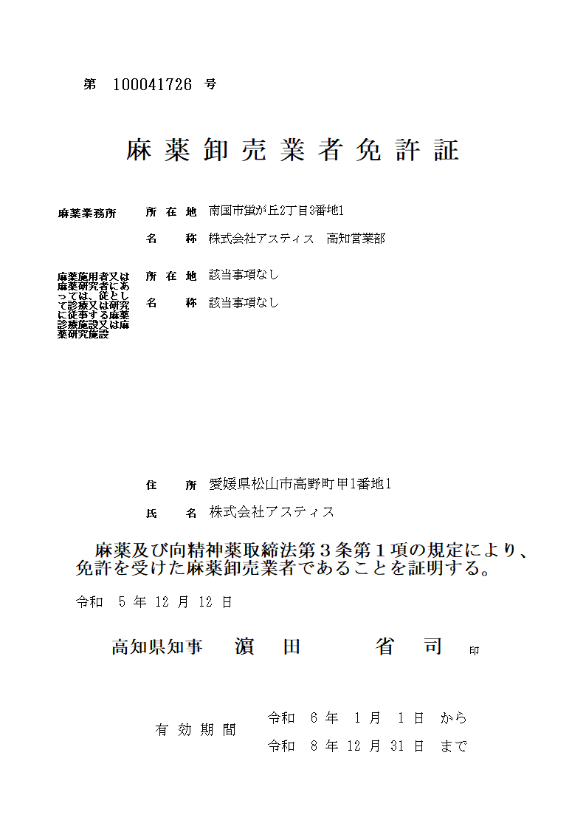
免許証見本

123456789
※①

高知市丸ノ内1丁目2番20号
※③
株式会社けんちょう 高知営業所
※④

高知市丸ノ内1丁目2番20号 高知城ﾋﾞﾙ6F
※⑤
株式会社けんちょう
高知市上町□丁目□番□号 高知城ﾏﾝｼｮﾝ203号
※⑥
※⑤

※②

⑭
業務を行う役員を明示する組織図又は業務分掌表の作成例

代表取締役
高知 太郎
 |  | 業務分掌表

取締役 県庁 龍馬
（ 総務担当 ）
取締役 桂浜 花子
（ 販売担当 ）
取締役 県庁 慎太郎
（ 非常勤 ）
 |  | 役員氏名 | 業務内容
 |  | 代表取締役 | 業務全般
 |  | ○高知 太郎 |  | 又は
 |  | 取締役 | 販売担当
 |  | ○桂浜 花子
 |  | 取締役 | 総務担当
 |  | 県庁 龍馬
 |  | 取締役 | 非常勤
 |  | 県庁 慎太郎

 | 業務を行う役員は○印であることを証明する。 |  |  |  | 業務を行う役員は□印であることを証明する。

 | 令和○○年○○月○○日 |  |  |  | 令和○○年○○月○○日

印
印
 |  |  | ○○株式会社 |  |  | ○○株式会社
 |  |  | 代表取締役 高知 太郎 |  |  | 代表取締役 高知 太郎

登記された商号及び代表取締役名を記載し、
代表取締役の登記印を押印。
登記された商号及び代表取締役名を記載し、
代表取締役の登記印を押印。

⑯
平成なら「１」、令和なら「２」と記載してください。
記載例
別記第１号の２様式（第一条の四関係）

 |  |  |  |  |  |  | 麻薬卸売業者役員変更届
※①
※②
各欄にそれぞれ変更前後の役員氏名を記載してください。
※③
免許の番号 |  |  |  |  |  |  | 第 | 123456789 |  |  | 号 | 免許 年月日 |  | 1.平成 2.令和 |  | 6 | 年 | 1 | 月 | 1 | 日
 |  |  |  |  |  |  |  |  |  |  |  |  |  | 2
麻薬業務所 |  |  |  |  |  |  | 所在地 |  |  | 高知市丸ノ内１丁目２番２０号

※④
 |  |  |  |  |  |  | 名称 |  |  | 株式会社けんちょう 高知営業所

変更年月日 |  |  |  |  |  |  |  |  |  |  |  | 令和 | ○ | 年 | △ | 月 | ○ | 日
変更前 |  |  |  |  |  |  |  |  |  | 高知太郎、高知次郎、土佐花子
変更後 |  |  |  |  |  |  |  |  |  | 高知太郎、高知三郎、土佐花子
該当がない場合は、
「なし」と記載してください。
複数名いる場合には、
「全員なし」と記載してください。
変更後の業務を行う役員の欠格条項 |  |  | (1) | 法第51条第１項の規定により免許を取り消されたこと。 |  |  |  |  |  |  |  |  |  | 全員なし
 |  |  | (2) | 罰金以上の刑に処せられたこと。 |  |  |  |  |  |  |  |  |  | 全員なし
 |  |  | (3) | 薬事若しくは医事に関する法令又はこれに基づく処分に違反したこと。 |  |  |  |  |  |  |  |  |  | 全員なし
 |  |  | (4) | 暴力団員による不当な行為の防止等に関する法律第２条第６号に規定する暴力団員又は同号に規定する暴力団員であつたこと。 |  |  |  |  |  |  |  |  |  | 全員なし
備考
上記のとおり、業務を行う役員に変更を生じたので届け出ます。

開設者の住所・氏名（法人の場合は主たる事務所の所在地及び名称及び代表者名）を記載してください。
※⑤
※⑤
 | 令和 | ○ | 年 | ○ | 月 | ○ | 日
 |  |  |  |  |  |  |  |  | 住 所
 |  |  |  |  |  |  |  |  | 法人又は団体の主た る事務所の所在地 |  | 高知市丸ノ内1丁目2番20号 高知城ビル６F

※⑥
※⑥
 |  |  |  |  |  |  |  |  | 氏 名
 |  |  |  |  |  |  |  |  | 法人又は団体の 名 称 |  | 株式会社けんちょう 代表取締役 高知 太郎
 | 高知県知事 濵田 省司 様

（注意）
１ 用紙の大きさは、Ａ４とすること。
２ 変更前と変更後の欄には、業務を行う役員全員を記載すること。
３ 欠格条項の(1)欄から(4)欄までには、当該事実がないときは「なし」と記載し、当該事実があるときは、
(1)欄にあつてはその理由及び年月日を、(2)欄にあつてはその罪、刑、刑の確定年月日及びその執行を終
わり、又は執行を受けることがなくなつた場合はその年月日を、(3)欄にあつてはその事実及び年月日を、
(4)欄にあつてはその事実があった年月日を記載すること。

